2_E-Mails_Formeln
Vorname | Nachname | Voller Name | E-Mail | Bemerkung
Barbara | Fauth | Barbara Fauth | barbara.fauth@excel-kurs.ch | Mit absoultem Bezug ($H$2) | Domain: | excel-kurs.ch
Heidi | Tester | Heidi Tester | heidi.tester@excel-kurs.ch
Max | Muster | Max Muster | max.muster@excel-kurs.ch | mit benannter Zelle (Domain)
Marisa | Zaugg | Marisa Zaugg | marisa.zaugg@excel-kurs.ch | Überflüssige Leerzeichen am Anfang oder Ende eines Wortes entfernen
Marianne | Müller | Marianne Müller | marianne.mueller@excel-kurs.ch | Buchstaben ü durch ue ersetzen (Achtung, das ist nicht zwingend in jedem Fall gewünscht! Beim französischen Nachnamen Haüy sollte das ü durch ein u ersetzt werden) | Tipp: Formeln sichtbar machen
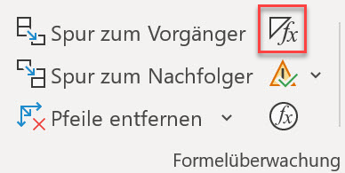
Maria | de la Cruz | Maria de la Cruz | maria.delacruz@excel-kurs.ch | Verschachtelte Funktionen: Mehrere Leerzeichen entfernen und ü durch ue ersetzen | Formeln > Formelüberwachung

 |  |  |  |  | (Ein erneuter Klick kehrt zur normalen Ansicht zurück)

